Plan1
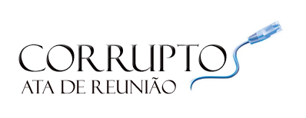 Sistema de Eleição
DATA DA REUNIÃO: | 2012-11-24
TAREFAS: | Iniciar o Projeto Corruptos e Separação de Atividades
PARTICIPANTES: | Breno,Douglas, Graciano, Welder, Roger, Rhawan e Filipe
AUSENTE(S):
Atividades
Todos os membros da equipe concordaram em fazer suas respectivas atidades que estão no Cronograma.
Iniciar um novo projeto Corruptos seguindo o seu produto atráves do MPS.br
Todos os membros concordaram de entregar suas tarefas na data estipulada.

Problemas

Assinaturas

Nomes
Breno,Douglas, Graciano, Welder, Roger, Rhawan e Filipe

